المؤشرات الكلية

سوق العراق للاوراق المالية
جلسة الاثنين 2025/10/13 |  |  |  | تقرير أسعار الأسهم المتداولة واخبار الشركات
الجلسة (182)

الاسهم المتداولة المدرجة و OTC |  |  | 524,459,566 |  |  | قيمة الأسهم المتداولة المدرجة و OTC |  | 630,567,412 |  |  | صفقات الشركات المدرجة وOTC | 727
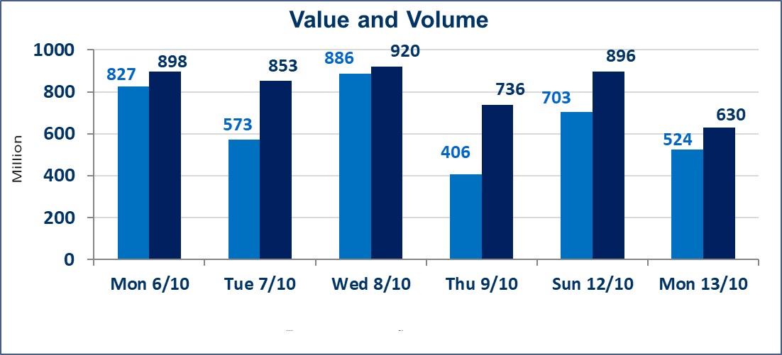
المؤشر60 ISX اليوم | 947.75 |  | نقطة |  |  | المؤشر15 ISX اليوم | 1122.85 | نقطة
المؤشر 60 ISX السابق | 952.02 |  | نقطة |  |  | المؤشر 15 ISX السابق | 1124.25 | نقطة
نسبة التغير | -0.45 |  | % |  |  | نسبة التغير | -0.12 | %
عدد النقاط | -4.27 |  | نقطة |  |  | عدد النقاط | -1.40 | نقطة

الشركات المدرجة | 104 | OTC | 11 | 115 |  | الشركات غير المتداولة المدرجة | 48 | OTC | 10 | 58
الشركات المتداولة | 39 | OTC | 0 | 39 |  | الشركات المرتفعة |  |  | 12
شركات الهيئة العامة |  |  |  | 7 |  | الشركات المنخفضة |  |  | 19
الموقوفة بقرار من هيأة الأوراق المالية |  |  |  | 10
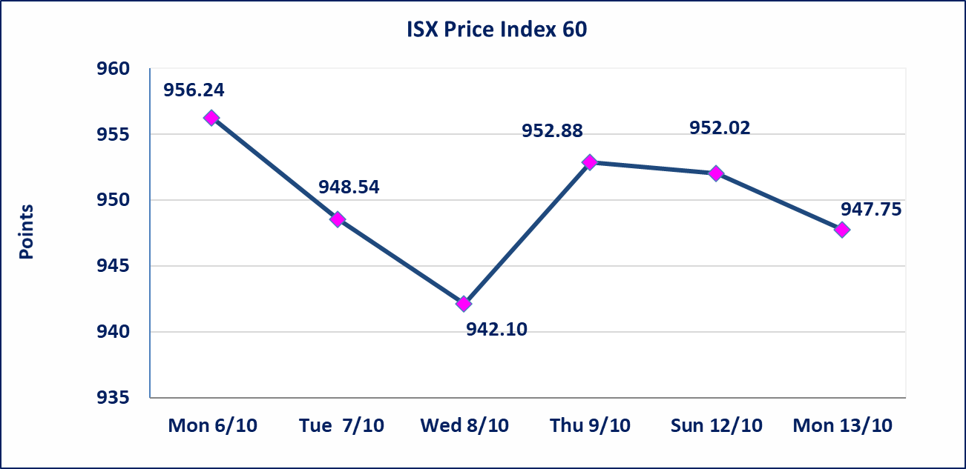
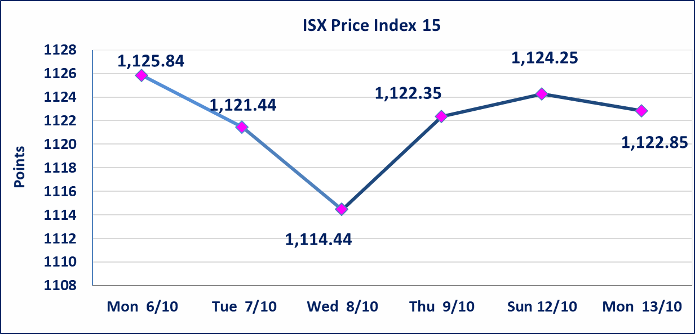

سندات الوطنية الاصدارية الثالثة | ايقاف التداول على سندات الوطنية الاصدارية الثالثة فئة (500,000) و فئة (1,000,000) اعتبارا من جلسة 2025/10/14.
الحد الأعلى والادنى للتغير في السعر | نسبة التغير في المنصة النظامية (15%)، نسبة التغير في المنصة الثانية (20%)، نسبة التغير في المنصة الثالثة (5%) إرتفاعاً وإنخفاضاً من سعر الاغلاق السابق.
Web site : www.isx-iq.net E-mail : info-isx@isx-iq.net |  |  |  |  | 07834000034 - 07711211522 : ص . ب :3607 العلوية الهاتف |  |  |  |  |  | بغداد /الكرادة/ قرب المسرح الوطني /مجاور مصرف الخليج التجاري

نسبة التغير
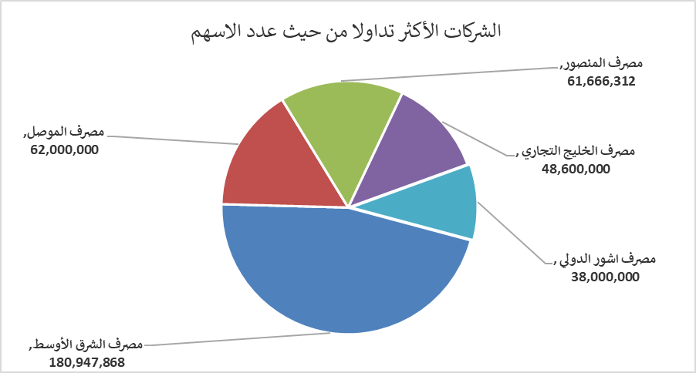
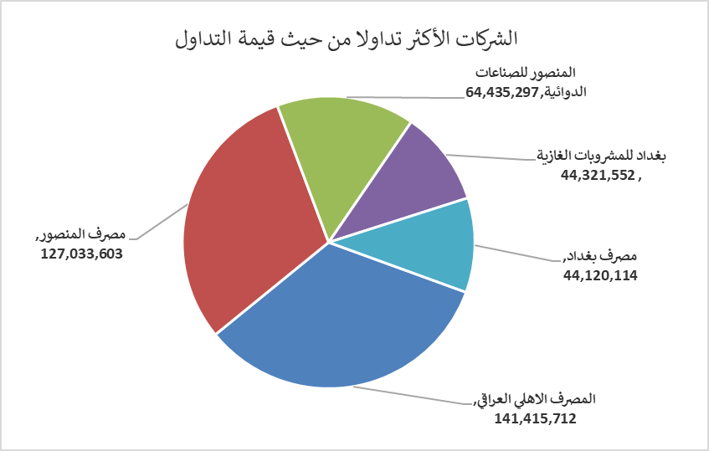
الشركات الأكثر ارتفاعاً وانخفاضاً

نسبة التغير لاسعار الاغلاق الاكثر ارتفاعاً |  |  |  | نسبة التغير لاسعار الاغلاق الاكثر انخفاضاً
اسم الشركة | اغلاق | التغير(%) | الاسهم المتداولة | اسم الشركة | اغلاق | التغير (%) | الاسهم المتداولة
النخبة للمقاولات العامة | 0.900 | 5.88 | 10,000 | بابل للإنتاج الحيواني والنباتي | 7.990 | -15.00 | 1,244
العراقية لصناعات الكارتون | 1.230 | 5.13 | 1,512,862 | مصرف الشرق الأوسط | 0.060 | -14.29 | 180,947,868
مصرف كوردستان الدولي الاسلامي | 1.050 | 5.00 | 519,115 | العراقية لتصنيع التمور | 2.500 | -7.41 | 101,840
الصناعات الالكترونية | 1.120 | 4.67 | 238,038 | انتاج الالبسة الجاهزة | 2.400 | -6.98 | 250,000
الصناعات الكيمياوية والبلاستيكية | 1.970 | 4.23 | 416,000 | الموصل لمدن الالعاب | 7.500 | -5.54 | 8,894

الشركات الاكثر نشاطا حسب الاسهم المتداولة (حجم التداول) |  |  |  | الشركات الاكثر نشاطا حسب القيمة المتداولة
اسم الشركة | اغلاق | التغير(%) | الاسهم المتداولة | اسم الشركة | اغلاق | التغير (%) | القيمة المتداولة
مصرف الشرق الأوسط | 0.060 | -14.29 | 180,947,868 | المصرف الاهلي العراقي | 4.150 | 1.72 | 141,415,712
مصرف الموصل | 0.160 | 0.00 | 62,000,000 | مصرف المنصور | 2.060 | -0.48 | 127,033,603
مصرف المنصور | 2.060 | -0.48 | 61,666,312 | المنصور للصناعات الدوائية | 2.550 | -0.78 | 64,435,297
مصرف الخليج التجاري | 0.300 | 0.00 | 48,600,000 | بغداد للمشروبات الغازية | 4.580 | -0.87 | 44,321,552
مصرف اشور الدولي | 0.230 | -4.17 | 38,000,000 | مصرف بغداد | 3.570 | 0.00 | 44,120,114

